시트1
문항번호 | 문항 본문 | 그림 | 보기1 | 정답(O, X) | 해설1 | 보기2 | 정답(O,X) | 해설2 | 보기3 | 정답(O,X) | 해설3 | 힌트(전체해설) | 출처
1 | 그림은 단열된 실린더에 들어 있는 일정량의 이상 기체를 가열하는 것을 나타낸 것이다. 이상 기체의 압력은 일정하며, 이상 기체에 공급한 열량은 Q이다. |  | 기체의 온도는 일정하다. | X | 기체 분자의 운동이 활발해지므로 내부 에너지가 증가한다. 따라서 기체의 온도는 올라간다. | 기체가 외부에 한 일은 Q이다. | X | Q=W+ΔU에서 흡수한 열량은 외부에 한 일과 내부 에너지 증가량을 더한 값과 같다. 따라서 기체가 외부에 한 일은 Q보다 작다. | 기체 분자의 평균 속력이 증가한다. | O | 압력이 일정한 상태에서 부피가 증가하므로 기체 분자의 운동이 더 활발해졌다. 따라서 기체 분자의 평균 속력 은 증가하였다. | 압력이 일정한 상태에서 기체를 가열하면, 기체 분자의 운동이 활발해지면서 기체가 팽창한다. | EBS
2 | 그림 (가), (나)는 실린더 내부에 동일한 이상 기체를 넣고 가열하는 것을 나타낸 것이다. (가)에서는 이상 기체의 부피가, (나)에서는 이상 기체의 압력이 일정하고, (가), (나)에서 이상 기체가 흡수한 열량은 로 같다. 가열 전 기체의 부피, 압력, 온도는 (가), (나)에서 같다. |  | (가)에서 이상 기체의 내부 에너지 증가량은 Q이다. | O | (가)에서 기체가 외부에 일을 하지 않으므로 Q=W+ΔU에서 Q=ΔU이다. 따라서 내부 에너지 증가량은 Q이다. | (나)에서 이상 기체가 외부에 한 일은 Q이다. | X | (나)에서 내부 에너지 증가량과 외부에 한 일을 더한 값이 Q이다. 따라서 (나)에서 이상 기체가 외부에 한 일은 Q보다 작다. | 가열 후 기체 분자의 평균 속력은 (나)에서가 (가)에서 보다 크다. | X | 내부 에너지 증가량이 (가)에서가 (나)에서보다 크므로, 가열 후 내부 에너지는 (가)에서가 (나)에서보다 크다. 따라서 가열 후 기체 분자의 평균 속력은 (가)에서가 (나)에서보다 크다. | 기체의 부피가 일정하면 외부에 일을 하지 않는다. | EBS
3 | 그림과 같이 실린더에 일정량의 이상 기체를 넣고 온도를 일정하게 유지하면서 압축시켰다. |  | 기체의 압력이 증가한다. | O | 온도가 일정하므로 기체의 부피는 압력에 반비례한다. 따라서 기체의 압력은 증가한다. | 기체가 외부에 일을 한다. | X | 기체의 부피가 감소하므로 기체는 외부로부터 일을 받는다. | 기체가 외부에 열을 방출한다. | O | Q=W+ΔU에서 ΔU=0이고 W<0이므로 Q<0이다. 따라서 기체는 외부에 열을 방출한다. | 온도가 일정하므로 기체의 내부 에너지가 일정하다. | EBS
4 | 그림은 이상 기체가 들어 있는 단열된 실린더가 단열된 피스톤에 의해 A, B로 나누어져 있고, B에는 B와 온도가 같은 이상 기체가 들어 있는 단열된 풍선이 놓여 있는 것을 나타낸 것이다. 스위치를 닫았더니 피스톤이 오른쪽으로 움직였다. |  | B의 풍선의 부피는 감소한다. | O | B의 기체는 단열 압축 과정이므로 B의 기체의 압력은 증가한다. 따라서 풍선의 부피는 감소한다. | B의 기체의 온도는 감소한다. | X | 단열 압축된 기체의 온도는 증가한다. 따라서 B의 기체의 온도는 증가한다. | A의 기체가 한 일은 B의 기체 내부 에너지 변화량과 같다. | X | B의 기체는 A의 기체로부터 일을 받았으나 B는 단열되어 있으므로, B의 기체가 받은 일은 내부 에너지의 변화량과 B의 기체가 풍선에 한 일의 합과 같다. 따라서 A의 기체가 한 일은 B의 기체의 내부 에너지 변화량보다 크다. | 열역학 제1법칙은 Q=W+ΔU이다. | EBS
5 | 그림은 일정량의 이상 기체의 상태 변화를 압력과 부피의 관계 그래프로 나타낸 것으로, A → B 과정은 등온 과정이고, B → C 과정은 단열 과정이다. |  | A → B 과정에서 기체는 열을 흡수한다. | X | 내부에너지는 온도에 비례하므로 등온과정에서는 ΔU=0이다. 부피가 감소했으므로 외부로부터 일을 받아 W<0이므로, Q=W+ΔU<0 이 되어 기체는 열을 방출한다. | B → C 과정에서 기체가 한 일은 B → C 과정에서 기체의 내부 에너지 감소량과 같다. | O | 단열과정에서는 Q=0이므로 -W=ΔU 이다. 즉 기체가 한 일은 내부에너지 감소량과 같다. | 기체의 내부 에너지는 A에서와 C에서가 같다. | X | 기체의 내부 에너지는 등온 과정에서는 일정하지만, 단열 과정에서는 변화할 수 있다. 내부에너지는 온도에 비례하고, B→C 단열팽창 과정에서 온도가 감소하므로 C보다 A에서 내부에너지가 더 크다. | 내부에너지는 온도에 비례하므로 등온과정에서는 ΔU=0이다. | EBS
6 | 그림은 열기관에서 일정량의 이상기체의 상태가 A → B → C → A를 따라 순환하는 동안 기체의 부피와 절대 온도를 나타낸 것이다. A → B 과정에서 기체는 압력이P0으로 일정하고 기체가 흡수하는 열량은 Q1이다. B → C 과정에서 기체가 방출하는 열량은 Q2이다. 이에 대한 옳은 설명은? | 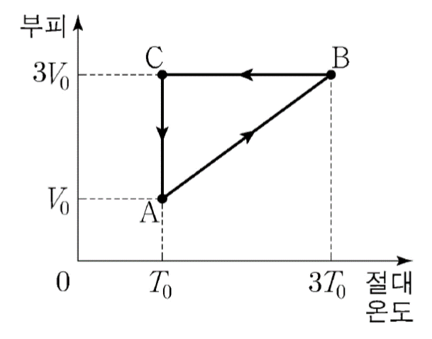 | A → B 과정에서 기체의 내부 에너지는 증가한다. | O | A → B 과정에서 기체의 온도가 증가하고 내부에너지는 온도에 비례하므로, 내부에너지는 증가한다. | 열기관의 열효율은 (Q1-Q2)/Q1 보다 작다. | O | A → B 과정에서 기체가 흡수하는 열량이 Q1, B → C 과정에서 기체가 방출하는 열량이 Q2, C → A 과정에서 기체가 방출하는 열량이 Q라면, 열기관의 열효율은 (Q1-Q2-Q)/Q1 이므로 (Q1-Q2)/Q1보다 작다. | 기체가 한 번 순환하는 동안 한 일은 2P0V0/3 보다 크다. | O | 기체가 한 번 순환하는 동안 기체가 한 일은 압력-부피 그래프의 내부 면적과 같다. 압력-부피 그래프에서 색을 칠한 부분의 넓이가 2P0V0/3이고, 그래프 내부 면적은 색을 칠한 부분의 넓이보다 크므로 기체가 한 번 순환하는 동안 기체가 한 일은 2P0V0/3보다 크다. | 부피-온도 그래프를 압력-부피 그래프로 그려서 생각해보자. | 2022학년도 수능_ 물리학1_17번
7 | 그림과 같이 실린더에 들어 있던 이상 기체 A에 열량 Q를 공급하였더니, 막대로 연결된 피스톤이 서서히 이동하다가 정지하였다. 두 피스톤의 단면적은 같고, 실린더와 피스톤은 단열되어 있으며, 가열 전 A, B의 온도, 부피, 압력은 같다. 이에 대한 설명으로 옳은 설명은? (단, 피스톤의 질량 및 실린더와 피스톤 사이의 마찰은 무시한다.) |  | 피스톤이 정지한 후 내부 에너지는 A가 B보다 크다. | O | 피스톤이 서서히 이동하므로 A, B의 압력은 매순간 같다. 그런데 부피는 A가 B보다 크다. 이것은 A의 기체 분자가 B의 기체 분자보다 운동이 활발하기 때문이다. 따라서 피스톤이 정지한 후 내부 에너지는 A가 B보다 크다. | 피스톤이 이동하는 동안 A, B의 내부 에너지 증가량의 합은 Q이다. | O | A가 팽창하면서 한 일만큼 B가 일을 받으므로, 전체적으로 외부에 한 일이 없다. 따라서 피스톤이 이동하는 동안 A, B의 내부 에너지 증가량의 합은 공급한 열량과 같은 Q이다. | 피스톤이 이동하는 동안 A가 외부에 한 일과 B가 외부로부터 받은 일은 같다. | O | A가 피스톤을 미는 힘의 크기와 B가 피스톤을 미는 힘의 크기가 같고, 두 피스톤이 이동한 거리가 같다. 따라서 피스톤이 이동하는 동안 A가 외부에 한 일과 B가 외부로부터 받은 일은 같다. | A는 팽창하므로 외부에 일을 하고, B는 수축하므로 외부로부터 일을 받는다. | EBS
8 | 그림 (가)와 같이 단열된 실린더 내부에 일정량의 이상 기체가 들어 있다. 이상 기체의 부피는 V0이고, 피스톤의 단면적은 S이다. 그림 (나)와 같이 피스톤의 고리에 질량이 m인 물체를 매단 후 손으로 받치면서 서서히 내렸더니, 이상 기체의 부피가 2V0까지 팽창한 후 피스톤이 정지하였다. (가)에서 (나)로 변하는 동안, 이상 기체에 대한 설명으로 옳은 것은? (단, 중력 가속도는 이고, 피스톤의 질량과 모든 마찰은 무시한다.) | 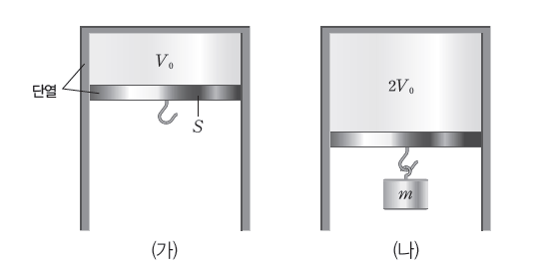 | 외부로부터 일을 받는다. | X | 부피가 팽창하므로 외부에 일을 한다. | 내부 에너지가 증가한다. | X | 단열 팽창이므로 외부에 일을 한 만큼 내부 에너지가 감소한다. | 압력이 mg/S 만큼 감소한다. | O | (나)에서 물체의 무게에 의한 압력이 mg/S이다. | 단열 팽창_ 실린더가 단열된 상태로 부피가 팽창한다. 따라서 단열 팽창이다. | EBS
9 | 그림은 일정량의 이상 기체의 상태를 A → B로 변화시키는 것을 나타낸 것이다. A → B 과정에서 기체의 압력은 일정하고 A, B에서 부피는 각각 2V, V이다. A → B 과정에서 이상 기체의 상태 변화에 대한 설명으로 옳은 것은? |  | 외부에 일을 한다. | O | A → B 과정에서 부피가 감소한다. 따라서 외부로부터 일을 받는다. | 외부에 열을 방출한다. | X | 압력이 일정하게 유지되면서 부피가 감소하므로 내부 에너지가 감소하고(ΔU<0) 외부로부터 일을 받는다(W<0). 따라서 Q=W+ΔU<0 이므로 외부에 열을 방출한다. | 분자 운동이 활발해진다 | X | 기체의 내부 에너지가 감소한다. 따라서 기체의 분자 운동이 둔해진다. | 등압 과정에서 기체의 부피가 감소하면 기체는 외부로부터 일을 받는다. | EBS
10 | 그림 (가)와 같이 열전달이 잘되는 고정된 금속판에 의해 분리된 실린더에 같은 양의 동일한 이상 기체 A와 B가 열평형 상태에 있다. A, B의 부피와 압력은 같다. 그림 (나)는 (가)에서 B에 열량 Q를 가했더니 A의 부피가 서서히 증가하여 피스톤이 정지한 모습을 나타낸 것이다. (단, 피스톤의 질량, 실린더와 피스톤 사이의 마찰, 금속판이 흡수한 열량은 무시한다.) 옳은 설명은? |  | (나)에서 기체의 압력은 A가 B보다 작다. | O | A가 팽창하는 동안 A의 압력은 일정하고 B의 압력은 증가한다. 따라서 (나)에서 기체의 압력은 A가 B 보다 작다. | (나)에서 기체의 내부 에너지는 A가 B보다 크다. | X | A와 B가 열전달이 잘되는 금속판에 의해 분리되어 있으므로 A와 B의 온도는 같다. 따라서 (나)에서 A와 B 의 내부 에너지는 같다. | (가)에서 (나)로 되는 과정에서 A가 흡수한 열량은 Q/2 보다 크다. | O | (가)에서 (나)로 변하는 동안 내부 에너지 증가량은 A와 B가 같으며, A는 외부에 일을 하지만 B는 외부에 일 을 하지 않는다. 흡수한 열량은 내부 에너지 증가량과 외부에 한 일을 더한 값과 같으므로 A가 B보다 크다. 따라서 A가 흡수한 열량은 Q/2보다 크다. | A와 B 사이의 판이 금속으로 이루어져 있으므로 온도가 같다. 그리고 금속판이 고정되어 있으므로 B의 부피는 변하지 않는다. | EBS
11 | 그림은 열효율이 0.2인 열기관에서 일정량의 이상 기체가 상태 A→B→C→D→A를 따라 순환하는 동안 기체의 압력과 부피를 나타낸 것이다. A→B과정과 C→D과정은 부피가 일정한 과정이고, B → C 과정과 D→A과정은 온도가 일정한 과정이다. B→C과정에서 기체가 흡수한 열량은 4Q이고, D → A 과정에서 기체가 방출한 열량은 3Q이다. 이에 대한 옳은 설명은? | 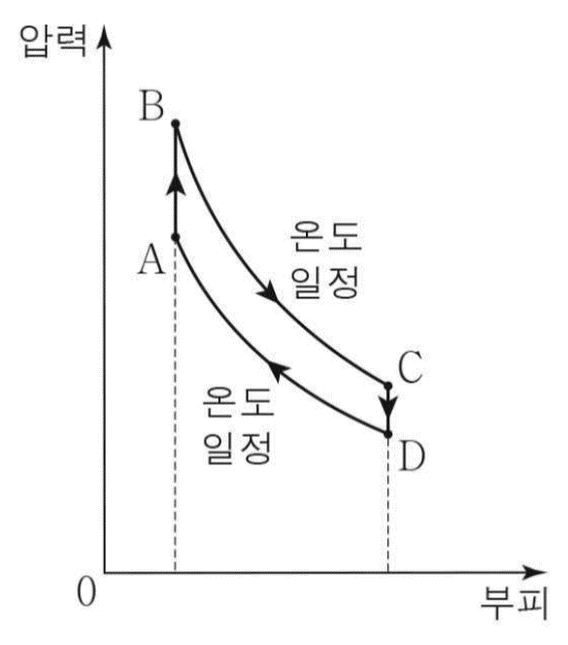 | A → B 과정에서 기체의 내부 에너지는 증가한다. | O | A → B 과정에서 기체의 온도가 증가하므로 기체의 내부 에너지는 증가한다. | B → C 과정에서 기체가 한 일은 D → A 과정에서 기체가 받은 일의 4/3배이다. | O | 온도가 일정한 과정에서 기체의 내부 에너지 변화량이 0이므로 열역학 제1법칙에 따라 B → C 과정에서 기체가 한 일(4Q)은 D → A 과정에서 기체가 받은 일(3Q)의 4/3배이다. | C →D 과정에서 기체가 방출한 열량은  이다. | O | A → B 과정에서 기체가 흡수한 열량과 C →D 과정에서 기체가 방출한 열량을 Q0이라 할 때, 열 기관의 열효율은 Q/(4Q+Q0) =0.2이므로 Q0=Q 이다. | A → B, C → D 과정은 등적, B → C, D → A 과정은 등온과정이다. | 2022학년도 4월_ 물리학1_12번
12 | 그림은 열기관에 들어 있는 일정량의 이상 기체의 압력과 부피 변화를 나타낸 것으로, 상태 A → B, C → D, E → F는 등압 과정, B → C → E, F → D → A는 단열 과정이다. 표는 순환 과정 Ⅰ과 Ⅱ에서 기체의 상태 변화를 나타낸 것이다. 기체가 한 번 순환하는 동안, Ⅱ에서가 Ⅰ에서보다 큰 물리량 만을 고르시오. | 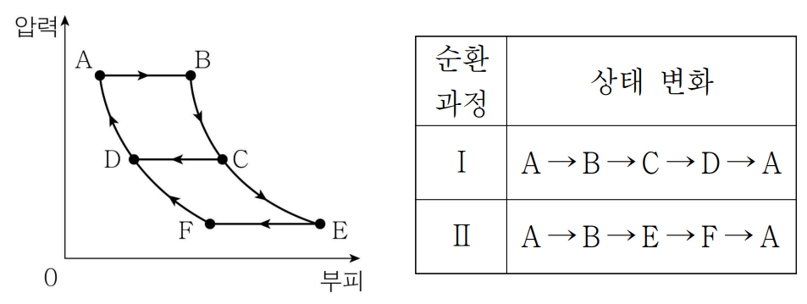 | 기체가 흡수한 열량 | X | 기체가 열을 흡수하는 부분은 둘 다 A → B과정이므로, Ⅰ, Ⅱ에서 흡수한 열량은 같다. | 기체가 방출한 열량 | X | 방출한 열 = 흡수한 열 - 한 일. 기체가 한 일은 Ⅱ에서가 Ⅰ에서보다 크다. 따라서 방출한 열은 Ⅰ에서가 Ⅱ에서보다 크다. | 열기관의 열효율 | O | 열효율은 기체가 한 일/기체가 흡수한 열이다. Ⅰ, Ⅱ에서 흡수한 열량은 같은데, 한 일은 Ⅱ이 더 크므로 열효율도 더 크다. | 순환과정을 거쳐 다시 A로 돌아오는 과정에서, 그래프 폐곡선 사이클 안의 넓이가 한 일의 양이다. 열기관이 한 일은 흡수한 열량 - 방출한 열량이다. | 2022학년도 3월_ 물리학1_6번
13 | 그림은 열효율이 0.2인 열기관에서 일정량의 이상 기체가 상태 A → B → C → A를 따라 순환하는 동안 기체의 압력과 부피를 나타낸 것이다. A → B 과정은 부피가 일정한 과정이고, B → C 과정은 단열 과정이며, C → A 과정은 등온 과정이다. C → A 과정에서 기체가 외부로부터 받은 일은 160 J이다. 이에 대한 옳은 설명은? | 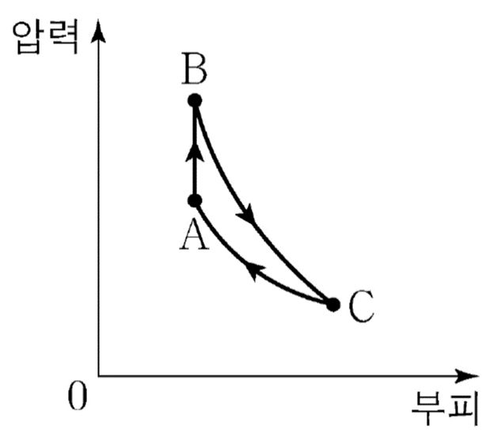 | ㄱ. 기체의 온도는 B에서가 C에서보다 높다. | O | B → C 과정은 단열 과정이고 기체의 부피가 증가하였으므로 기체의 내부 에너지가 감소하였다. 따라서 기체의 온도는 B에서가 C에서보다 높다. | ㄴ. A → B 과정에서 기체가 흡수한 열량은 200J이다. | O | A → B 과정은 열기관의 이상 기체가 열을 흡수하는 과정이므로 기체가 흡수한 열량을 Q1, 기체가 방출한 열량을 Q2(=160J)이라 할 때, 열기관의 열효율이 0.2이므로 0.2 = 1 - Q2/Q1 = 1 - 160/Q1 에서 Q1=200J이다. | ㄷ. B → C 과정에서 기체가 한 일은 240J이다. | X | 압력-부피 그래프에서 기체가 한 번 순환하는 동안 한 일(그래프 내부 면적)은 40J이고, C → A 과정에서 기체가 외부로부터 받은 일(=기체가 외부로 방출한 열량)은 160J이므로 B → C 과정에서 기체가 한 일은 200J이다 | 등적과정은 한 일이 0이고, 단열과정은 한 일과 내부에너지 변화의 크기가 같으며, 등온과정에서는 내부에너지 변화가 0이다. | 2022학년도 9월_ 물리학1_14번
14 | 그림은 열기관에서 일정량의 이상 기체의 상태가 A→B→C→D→A의 과정을 따라 변할 때 기체의 압력과 부피를 나타낸 것이다. 표는 각 과정에서 기체가 외부에 한 일 또는 외부로부터 받은 일 W와 기체가 흡수 또는 방출하는 열량 Q를 나타낸 것이다. 이에 대한 옳은 설명은? |  | B →C 는 단열 과정이다. | O | B → C에서 Q=0이므로 단열 과정이다. | ㉠은 300이다. | X | A→B→C→D→A에서 기체가 외부에 한 일은 40J이고, 방출한 열량은 160J이므로, ㉠=40+160=200(J)이다. | 열기관의 열효율은 0.2이다. | O | 열기관의 열효율은 40 J/ 200J = 0.2이다. | 기체는 A → B에서 열을 흡수하고, B →C에서 외부에 일을 한다. 기체는 C →D에서 열을 방출하고, D → A에서 외부로부터 일을 받는다. | 2022학년도 7월_ 물리학1_9번
15 | 그림은 열효율이 0.4인 열기관에서 일정량의 이상 기체의 상태가 A → B → C→D→A를 따라 변할 때 기체의 압력과 부피를 나타낸 것이다. A →B는 기체의 압력이 일정한 과정, C →D는 기체의 부피가 일정한 과정, B →C와 D → A는 단열 과정이다. A→B 과정에서 기체가 흡수한 열량은 Q0이다. 이에 대한 옳은 설명은? |  | 기체가 흡수한 열량은 기체의 내부 에너지 변화 량과 기체가 외부에 한 일의 합과 같다. A → B 과정 에서 기체의 내부 에너지가 증가하므로 기체가 외부 에 한 일은 Q0보다 작다. | X | 기체가 흡수한 열량은 기체의 내부 에너지 변화 량과 기체가 외부에 한 일의 합과 같다. A → B 과정 에서 기체의 내부 에너지가 증가하므로 기체가 외부 에 한 일은 Q0보다 작다. | B → C 과정에서 기체는 단열 팽창하므로 기체의 온도는 감소한다. 따라서 기체의 내부 에너지는 감소한다. | O | B → C 과정에서 기체는 단열 팽창하므로 기체의 온도는 감소한다. 따라서 기체의 내부 에너지는 감소한다. | 열기관이 흡수한 열량이 Q0이고 열기관의 열효율이 0.4이므로 기체가 한 일은 0.4Q0이다. 따라서 C → D 과정에서 기체가 방출한 열량은 0.6Q0이다. | O | 열기관이 흡수한 열량이 Q0이고 열기관의 열효율이 0.4이므로 기체가 한 일은 0.4Q0이다. 따라서 C → D 과정에서 기체가 방출한 열량은 0.6Q0이다. | B → C는 단열 팽창이므로 온도가 내려가고, D → A 과정은 단열 압축이므로 온도가 상승한다. C → D는 등적과정이므로 내부에너지 변화량과 방출한 열량이 같다. | 2022학년도 4월_ 물리학1_7번
16 | 그림은 열기관에서 일정량의 이상 기체의 상태가 A → B → C → D → A를 따라 순환하는 동안 기체의 압력과 부피를, 표는 각 과정에서 기체가 흡수 또는 방출하는 열량을 나타낸 것이다. 이에 대한 옳은 설명은? | 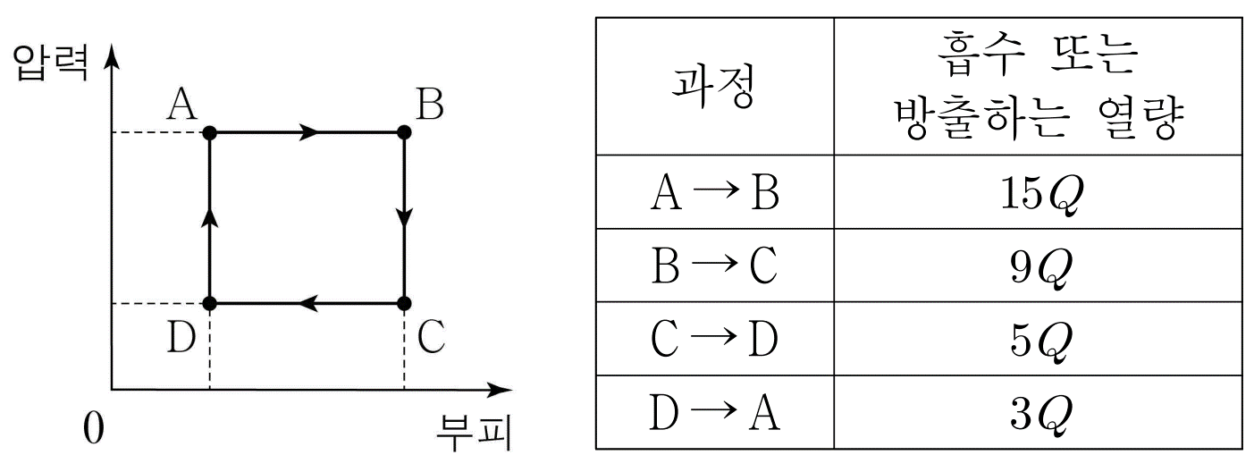 | A → B 과정에서 기체의 온도가 증가한다. | O | 등압 팽창 과정에서 기체의 온도는 증가한다. | 기체가 한 번 순환하는 동안 한 일은 16Q 이다. | X | (15Q+3Q)-(9Q+5Q)=4Q이다. | 열기관의 열효율은 2/9 이다. | O | D → A → B 과정에서 열을 흡수, B → C → D 과정에 서 열을 방출하므로 열효율은 4Q/18Q = 2/9이다. | 각 과정에서 열의 흡수/방출 여부를 생각해본 후, 전체 순환과정에서 한 일의 양이 얼마가 되어야 하는지 구해보자. | 2022학년도 3월_ 물리학1_8번
17 | 그림은 열효율이 0.3인 열기관에서 일정량의 이상 기체가 상태 A →B → C →D →A를 따라 순환하는 동안 기체의 압력과 부피를, 표는 각 과정에서 기체가 흡수 또는 방출하는 열량을 나타낸 것이다. 이에 대한 옳은 설명은? |  | ㉠은 200이다. | O | 열기관의 열효율 = (흡수한 열량 - 방출한 열량) / 흡수한 열량 이므로, 0.3 = (㉠ – 14) / ㉠이다. 따라서 ㉠=200이다. | A → B 과정에서 기체의 내부 에너지는 감소한다. | X | A→B 과정은 기체의 압력이 일정하게 유지되면서 기체의 부피가 증가하고 온도가 상승하는 과정이다. 따라서 기체의 내부 에너지는 온도에 비례하므로, A→B 과정에서 기체의 내부 에너지는 증가한다. | C → D 과정에서 기체는 외부로부터 열을 흡수한다. | X | C→D 과정은 기체의 압력이 일정하게 유지되면서 기체의 부피가 감소하고 온도가 하강하는 과정이므로, 기체는 외부로 열을 방출한다. | 그래프 내부(폐곡선 안) 넓이는 한 일의 양과 같다. 열효율의 정의와 문제에 주어진 열효율 값을 함께 활용한다. | 2022학년도 수능_ 물리학1_12번
18 | 그림은 일정량의 이상 기체의 상태가 A → B → C → A로 한 번 순환하는 동안 W의 일을 하는 열기관에서 기체의 압력과 부피를 나타낸 것이다. A → B 과정과 B → C과정에서 기체가 흡수한 열량은 각각 Q1, Q2이다. 이에 대한 옳은 설명은? | 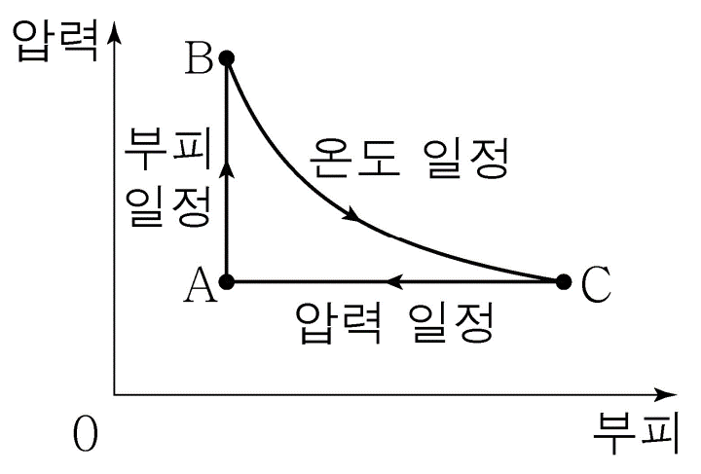 | B → C 과정에서 기체가 한 일은 Q2보다 작다. | X | 온도가 일정하므로 한 일은 Q2이다. | C → A 과정에서 내부 에너지 감소량은 Q1이다. | O | 내부 에너지 차이는 A, B에서와 A, C에서가 같다. A → B 과정에서 한 일이 0이므로 열역학 제1법칙에 의해 내부 에너지 변화량은 Q1이다. | 열기관의 열효율은 W/Q1이다. | X | 열 효율은 = W / (Q1+Q2) 이다. | A → B 과정에서 부피가 일정할 때 압력이 증가하면 온도가 상승한다. B → C 과정에서 온도가 이정하므로 내부에너지 변화는 0이다. | 2021학년도 10월_ 물리학1_17번
19 | 그림은 열기관에서 일정량의 이상 기체의 상태가 A→B→C→D→A 를 따라 변할 때 기체의 압력과 부피를, 표는 각 과정에서 기체가 외부에 한 일 또는 외부로부터 받은 일을 나타낸 것이다. 기체는 A→B과정에서 250J의 열량을 흡수하고, B→C과정과 D→A과정은 열 출입이 없는 단열 과정이다. 이에 대한 옳은 설명은? |  | B→C 과정에서 기체의 온도가 감소한다. | O | B → C 과정은 단열 과정이므로 기체가 외부로부터 열을 공급받거나 외부로 열을 방출하지 못한다. 따라서 B → C 과정에서 기체가 한 일은 기체의 내부 에너지 감소량과 같으므로 기체의 온도가 감소한다. | C→D 과정에서 기체가 방출한 열량은 150J이다. | X | 기체는 한 번의 순환 과정을 거치면 원래 상태로 되돌아온다. 기체는 A → B 과정에서 250J의 열량을 흡수하고, B → C 과정에서 100J의 일을 하고, C → D 과정에서 의 열량을 방출하고, D → A 과정에서 50J의 일을 받으므로 250-100-Q+50=0에서 Q=200J이다. | 열기관의 열효율은 0.4이다. | X | 열기관은 250J의 열량을 공급받고 한 번의 순환 과정 동안 50J의 일을 하므로 열기관의 열효율은 50/250=0.2이다. | (흡수한 열량 - 방출한 열량) / 흡수한 열량 = 열효율 임을 떠올리며, 전체 과정(사이클) 속에서 한 일의 양과 관련지어 생각해본다. | 2021학년도 9월_ 물리학1_15번
20 | 그림 (가)와 같이 단열된 실린더와 두 단열된 피스톤에 의해 분리되어 있는 일정량의 이상 기체 A, B, C가 있다. 두 피스톤은 정지해 있다. 그림 (나)는 (가)의 B에 열을 서서히 가하여 B 의 상태를 a → b 과정을 따라 변화시킬 때 B의 압력과 부피를 나타낸 것이다. b에서 두 피스톤은 정지 상태에 있다. 이에 대한 옳은 설명은? | 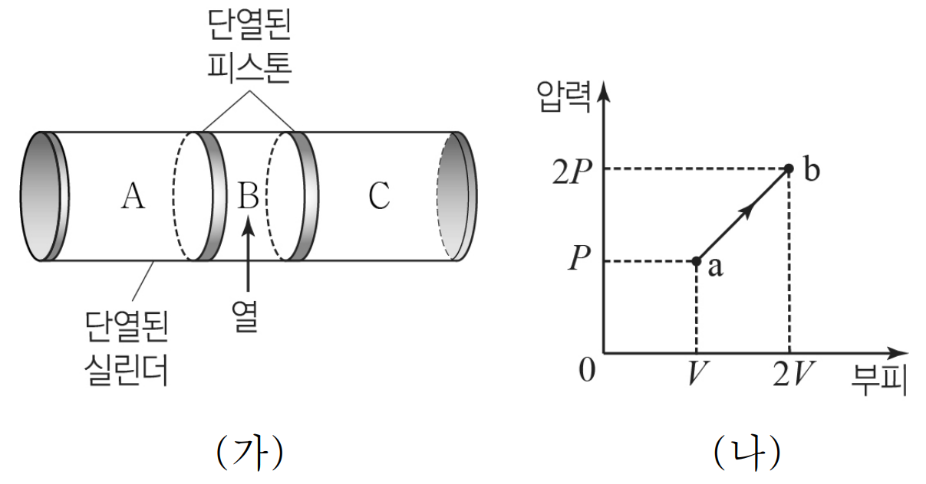 | b에서 C의 압력은 2P이다. | O | 압력-부피 그래프의 y축을 살펴보면 b에서 압력이 C의 두배임을 알 수 있다. | a → b 과정에서 B가 한 일은 2PV이다. | X | B가 한 일은 그래프 아래의 면적이므로, 3PV/2이다. | a → b 과정에서 A와 C의 내부 에너지 증가량의 합은 2PV이다. | X | A, C 는 단열과정을 따르므로 내부 에너지 증가량은 곧 받은 일이 된다. A, C가 받은 일은 B가 한 일과 같으므로 3PV/2가 된다. | A와 C의 변화는 단열과정이며 A, B, C의 압력은 같다. B가 한 일과 A, C가 받는 일의 관계를 생각해 본다. 생각 더하기_ A, B, C 전체를 하나의 계로 생각하면, 기체 전체는 열을 흡수하나 부피가 변하지 않은 등적과정이다. 따라서 전체 내부에너지 변화 = 흡수한 열량. | 2021학년도 7월_ 물리학1_5번
21 | 그림은 어떤 열기관에서 일정량의 이상 기체가 상태 A → B → C → D → A를 따라 순환하는 동안 기체의 압력과 부피를, 표는 각 과정에서 기체가 흡수 또는 방출하는 열량을 나타낸 것이다. 이에 대한 옳은 설명은? | 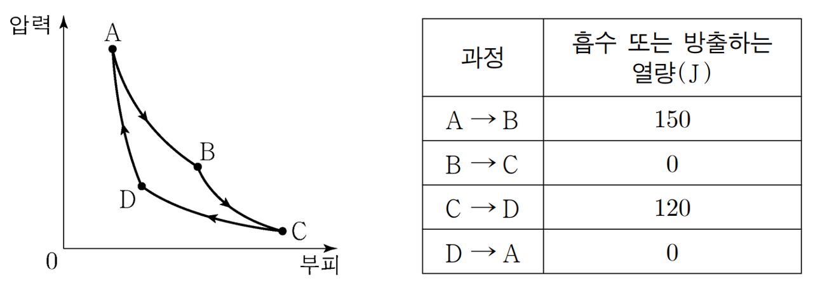 | B → C 과정에서 기체가 한 일은 0이다. | X | B → C 과정에서 기체의 부피는 증가하므로 기체가 한 일은 0이 아니다. | 기체가 한 번 순환하는 동안 한 일은 30J이다. | O | 기체는 한 번 순환하는 동안 150 J의 열량을 흡수하고 120 J의 열 량을 방출하였으므로 30 J의 일을 하였다. | 열기관의 열효율은 0.2이다. | O | 열기관은 150 J의 열량을 흡수하여 30J의 일을 하였으므로 열기관의 열효율은 30J/150J=0.2이다. | 열역학 과정에서 기체가 한 일이 흡수, 방출한 열량과 어떤 관계가 있는지 생각해본다. | 2021학년도 6월_ 물리학1_14번

열역학과정별 기본문제
문항번호 | 문항 본문 | 그림 | 보기1 | 정답(O, X),(1~4) | 해설1 | 보기2 | 정답(O,X) | 해설2 | 보기3 | 정답(O,X) | 해설3
등적01 | 그림 (가)는 실린더 안에 일정량의 이상 기체가 들어 있는 것을, (나)는 이상 기체의 상태가 A → B → C로 변화하는 과정을 나타낸 것이다. |  | B → C 과정에서 이상 기체는 열을 흡수한다. | X |  | B → C 과정에서 이상 기체의 내부에너지는 감소한다. | O |  | B → C 과정에서 이상 기체가 한 일은 0이다. | O
등적02 | 그림은 이상 기체의 상태 변화 A → B → C 를 나타낸 것이다. B → C 과정과 동일한 변화를 나타내는 그래프로 옳은 것을 고르시오. | 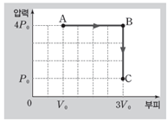 | 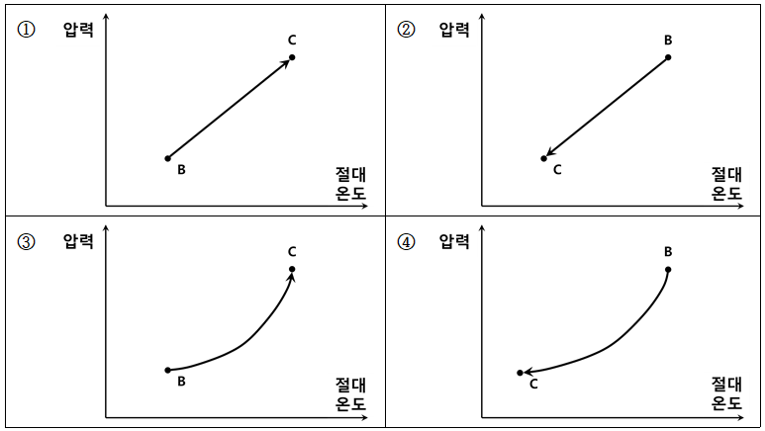 | 2
등압01 | 그림 (가)는 실린더 안에 일정량의 이상 기체가 들어 있는 것을, (나)는 이상 기체의 상태가 A → B → C로 변화하는 과정을 나타낸 것이다. |  | A → B 과정에서 이상 기체는 열을 흡수한다. | O |  | A → B 과정에서 이상 기체의 내부에너지는 감소한다. | X |  | A → B 과정에서 이상 기체가 한 일은 6P0V0이다. | X
등압02 | 그림은 이상 기체의 상태 변화 A → B → C 를 나타낸 것이다. A → B 과정과 동일한 변화를 나타내는 그래프로 옳은 것을 고르시오. |  | 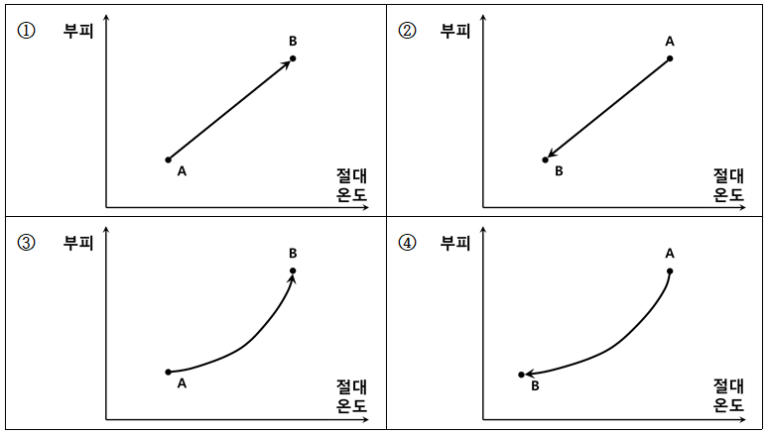 | 1
등온01 | 그림은 일정량의 이상 기체의 상태가 A → B → C → A로 한 번 순환하는 동안 W의 일을 하는 열기관에서 기체의 압력과 부피를 나타낸 것이다. |  | B → C 과정에서 이상 기체는 열을 흡수한다. | O |  | B → C 과정에서 이상 기체의 내부에너지는 감소한다. | X |  | B → C 과정에서 이상 기체가 한 일은 0이다. | X
등온02 | 그림은 이상 기체의 상태 변화 A → B → C 를 나타낸 것이다. B → C 과정과 동일한 변화를 나타내는 그래프로 옳은 것을 모두 고르시오. |  | 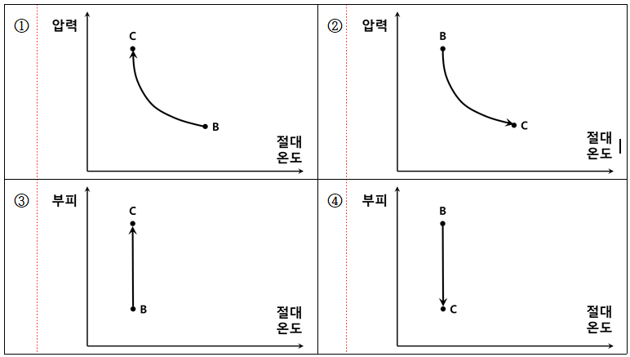 | 3
단열01 | 그림은 이상 기체가 상태 A → B → C → A를 따라 순환하는 동안 기체의 압력과 부피를 나타낸 것이다. A → B 과정은 부피가 일정한 과정이고, B → C 과정은 단열 과정이며, C → A 과정은 등온 과정이다. |  | B → C 과정에서 이상 기체는 열을 흡수한다. | O |  | B → C 과정에서 이상 기체의 내부에너지는 감소한다. | X |  | B → C 과정에서 이상 기체가 한 일은 0이다. | X
단열02 | 그림은 이상 기체의 상태 변화 A → B → C 를 나타낸 것이다. B → C 과정에 가장 가까운 변화 그래프로 옳은 것을 고르시오. |  | 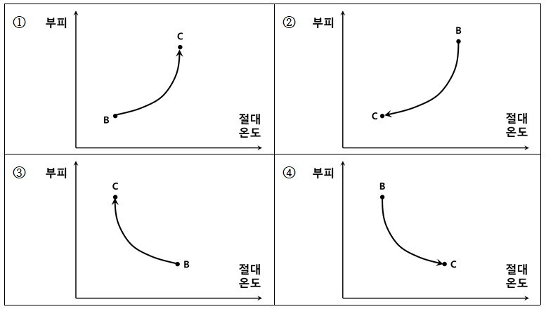 | 3

